ANÁLISES
TOTAL DE FRETE: |  |  | TOTAL DE PEDIDOS: |  |  | MÁXIMO DE DIAS: |  | MÍNIMO DE DIAS:
R$ 23,902.18 |  |  | 551 |  |  | 6 |  | 1
R$ 23.902,18
TOTAL DE FRETE
551
TOTAL DE PEDIDOS
TEMPO MÉDIO DE ENTREGA:
3.745014245
TEMPO MEDIO DE ENTREGA POR ESTADO
 | ESTADO | MÉDIA ENTREGA POR ESTADO
Mato Grosso do Sul |  | 3.60
Espírito Santo |  | 3.78
Goiás |  | 3.84
Minas Gerais |  | 3.78
Paraná |  | 3.84
Rio de Janeiro |  | 3.80
Rio Grande do Sul |  | 3.70
Santa Catarina |  | 3.52
São Paulo |  | 3.65
TEMPO MÉDIO DE ENTREGA POR TIPO DE PAGAMENTO
TEMPO MEDIO DE ENTREGA POR ESTADO: |  |  | máximo | minimo
Mato Grosso do Sul |  | 3.60 | 5.9 | 2
Espírito Santo |  | 3.78 | 6 | 1
Goiás |  | 3.84 | 5.6 | 2.1
Minas Gerais |  | 3.78 | 5.8 | 1.8
Paraná |  | 3.84 | 5.9 | 1.5
Rio de Janeiro |  | 3.80 | 5.8 | 1.3
Rio Grande do Sul |  | 3.70 | 5.9 | 2
Santa Catarina |  | 3.52 | 5.6 | 2
São Paulo |  | 3.65 | 6 | 1.1

TEMPO MÉDIO DE ENTREGA POR TIPO DE PAGAMENTO: |  |  |  |  | máximo | mínimo
Pix | 3.87 |  |  |  | 6 | 1
Boleto | 3.71 |  |  |  | 6 | 1.2
Cartão | 3.65 |  |  |  | 5.8 | 1.1

CUSTO MÉDIO DO FRETE EM RELAÇÃO AO TEMPO DE ENTREGA:
5.90 | 88.39
3.80 | 65.42
4.80 | 83.80
2.90 | 54.97
3.60 | 64.46
3.70 | 61.64
5.60 | 87.60
CUSTO MÉDIO DO FRETE EM RELAÇÃO AO TEMPO EM DIAS
3.90 | 72.02
5.50 | 87.86
4.70 | 81.01
4.00 | 62.53
3.00 | 59.47
4.40 | 78.00
5.00 | 80.93
3.30 | 66.94 |  |  |  |  |  | CUSTO MÉDIO DO FRETE EM RELAÇÃO AO TEMPO
3.50 | 64.22 |  |  |  |  |  | 1.0 | 39.4
5.70 | 86.22 |  |  |  |  |  | 1.1 | 37.1
4.60 | 78.22 |  |  |  |  |  | 1.2 | 38.7
2.20 | 51.03 |  |  |  |  |  | 1.3 | 36.7
5.40 | 88.61 |  |  |  |  |  | 1.5 | 36.7
4.50 | 84.58 |  |  |  |  |  | 1.8 | 35.8
2.00 | 52.26 |  |  |  |  |  | 1.9 | 39.0
2.70 | 53.83 |  |  |  |  |  | 2.0 | 52.3
4.90 | 78.81 |  |  |  |  |  | 2.1 | 52.2
2.60 | 50.63 |  |  |  |  |  | 2.2 | 51.0
3.10 | 68.02 |  |  |  |  |  | 2.3 | 53.1
3.40 | 62.34 |  |  |  |  |  | 2.4 | 49.4
4.10 | 78.87 |  |  |  |  |  | 2.5 | 49.6
5.80 | #DIV/0! |  |  |  |  |  | 2.6 | 50.6
2.30 | 53.06 |  |  |  |  |  | 2.7 | 53.8
3.20 | 64.93 |  |  |  |  |  | 2.8 | 51.6
4.30 | 79.59 |  |  |  |  |  | 2.9 | 55.0
1.80 | 35.84 |  |  |  |  |  | 3.0 | 59.5
2.10 | 52.23 |  |  |  |  |  | 3.1 | 68.0
1.00 | 39.35 |  |  |  |  |  | 3.2 | 64.9
2.50 | 49.62 |  |  |  |  |  | 3.3 | 66.9
2.40 | 49.45 |  |  |  |  |  | 3.4 | 62.3
5.10 | 89.92 |  |  |  |  |  | 3.5 | 64.2
2.80 | 51.64 |  |  |  |  |  | 3.6 | 64.5
4.20 | 81.32 |  |  |  |  |  | 3.7 | 61.6
1.90 | 38.96 |  |  |  |  |  | 3.8 | 65.4
6.00 | #DIV/0! |  |  |  |  |  | 3.9 | 72.0
5.30 | #DIV/0! |  |  |  |  |  | 4.0 | 62.5
1.10 | 37.13 |  |  |  |  |  | 4.1 | 78.9
1.50 | 36.72 |  |  |  |  |  | 4.2 | 81.3
1.20 | 38.73 |  |  |  |  |  | 4.3 | 79.6
1.30 | 36.74 |  |  |  |  |  | 4.4 | 78.0
 |  |  |  |  |  |  | 4.5 | 84.6
 |  |  |  |  |  |  | 4.6 | 78.2
 |  |  |  |  |  |  | 4.7 | 81.0
 |  |  |  |  |  |  | 4.8 | 83.8
 |  |  |  |  |  |  | 4.9 | 78.8
 |  |  |  |  |  |  | 5.0 | 80.9
 |  |  |  |  |  |  | 5.1 | 89.8
 |  |  |  |  |  |  | 5.3 | 88.1
 |  |  |  |  |  |  | 5.4 | 88.6
 |  |  |  |  |  |  | 5.5 | 87.9
 |  |  |  |  |  |  | 5.6 | 87.6
 |  |  |  |  |  |  | 5.7 | 87.1
 |  |  |  |  |  |  | 5.8 | 86.0
 |  |  |  |  |  |  | 5.9 | 88.4
 |  |  |  |  |  |  | 6.0 | 87.6

RELATÓRIO
RELATÓRIO FINAL DAS ANÁLISES

 | 1)CUSTO TOTAL DO FRETE
 |  | O valor de R$ 23.902,18 consolida o custo total movimentado pela operação e serve como base para estruturar os Indicadores (KPIs) do projeto

 | 2) TOTAL DE PEDIDOS

 |  | O total de pedidos foi um KPI essencial para verificação da base amostral analisada. Ele serve como o volume de controle que valida a consistência de todas as médias calculadas para os tempos de entrega por estado e tipo de pagamento.

 | 3) TEMPO MÉDIO DE ENTREGA POR ESTADO

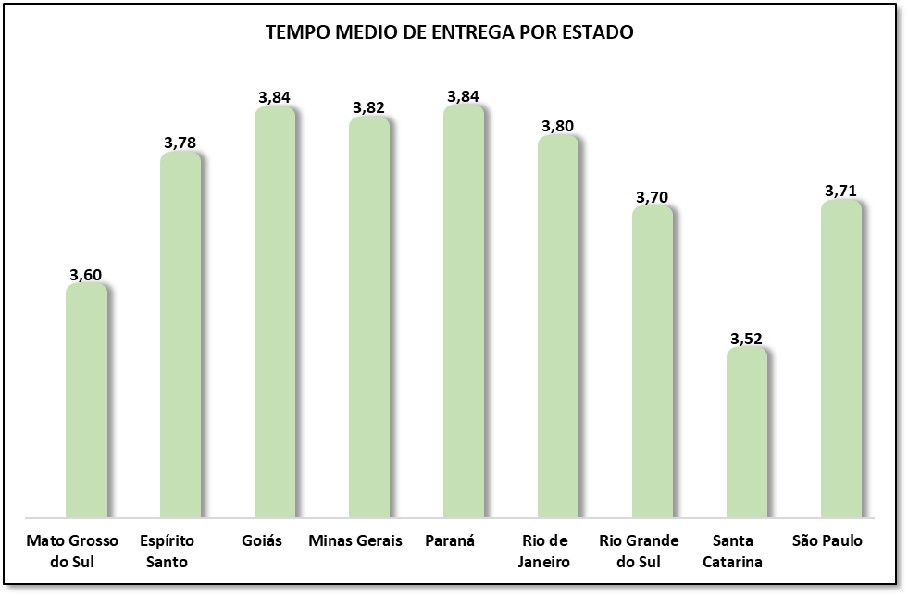

 |  |  |  | O gráfico aponta um tempo médio entre 3,5 e 4 dias entre todos os estados distribuídos. É claro que pode haver desde 1 dia até 6, valores mínimo e máximo encontrados nos dias de entrega; porém, existe uma certa proporção entre as entregas dos estados, sem muitas discrepâncias. Outro ponto curioso é que valores parecidos dificultam identificar a origem desses produtos, caso ela fosse apenas de um único e exclusivo centro de distribuição, mas, até então, relativamente a entrega entre os estados tende a ser padronizada.

 | 4) TEMPO MÉDIO DE ENTREGA POR TIPO DE PAGAMENTO
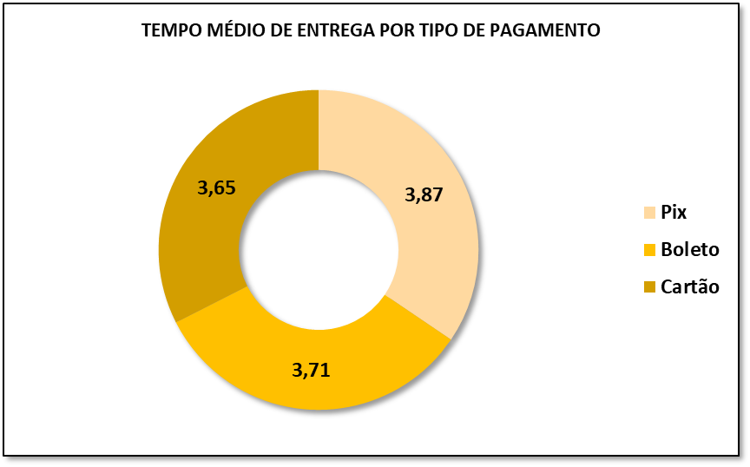

 |  |  | Em relação ao pagamento também não houve muitas diferenças, portanto, eles apontam eficiências semelhantes. A conclusão seria que qualquer forma de pagamento funcionaria de maneira parecida. Além disso, logo abaixo é exibida a tabela com máximos e mínimos, os quais também não apontam muitas diferenças:

 | 5) CUSTO MÉDIO DO FRETE EM RELAÇÃO AO TEMPO EM DIAS
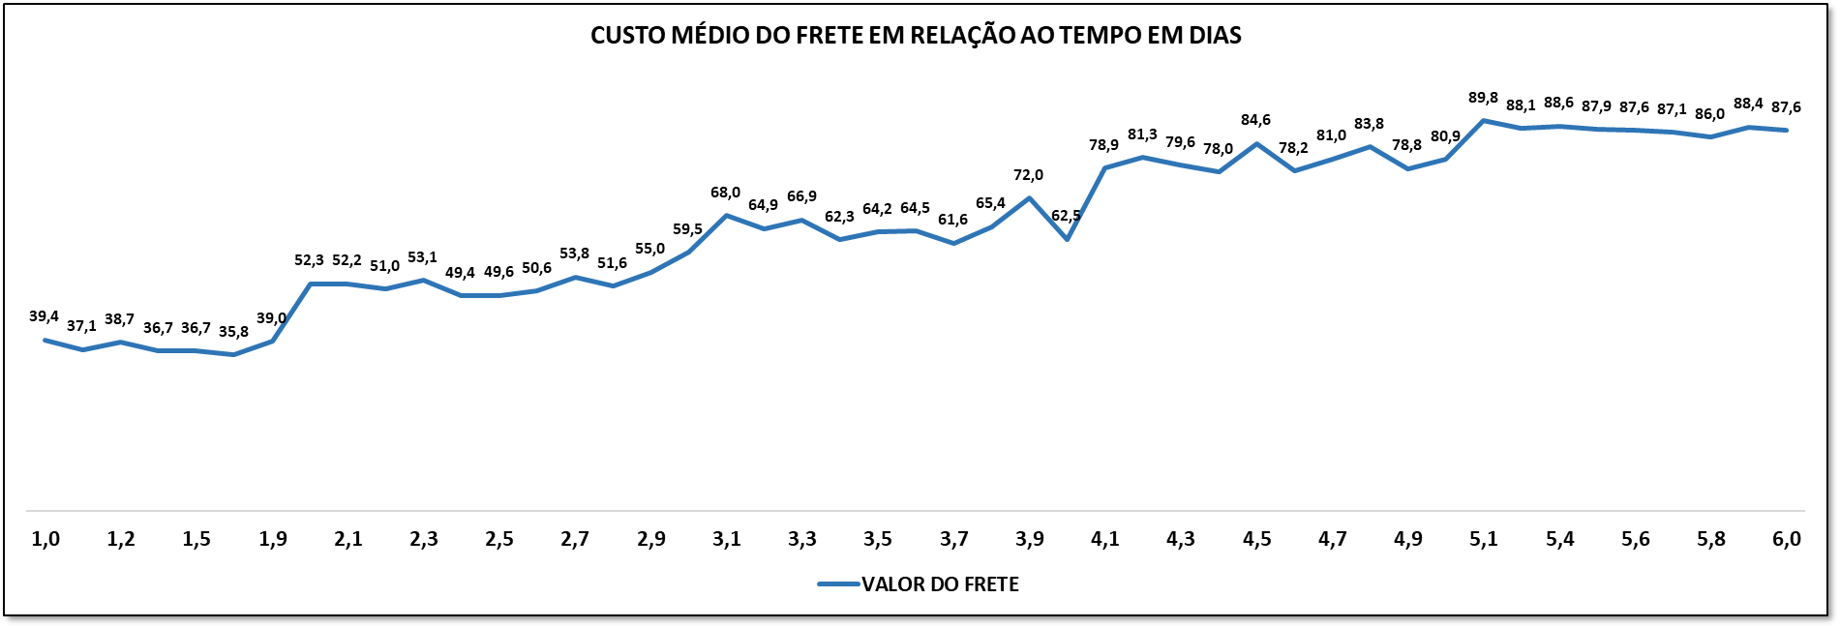

 | Este gráfico já aponta uma certa proporcionalidade com o aumento do tempo, sendo o frete diretamente proporcional. Apesar de haver quedas mínimas em determinados dias, os dados apontam que a tendência é que, quanto menor o frete, menor tende a ser o tempo de entrega. Porém, como curiosidade, não temos as cidades dos estados nem os centros de distribuição localizados. Por outro lado, é possível presumir que exista pelo menos um centro de distribuição em cada estado que apareceu na tabela, o que justificaria os valores médios parecidos entre eles e até os valores mínimos.Portanto é possível afirmar que o custo do frete pode sim influenciar a velocidade da entrega

